Estadísticas
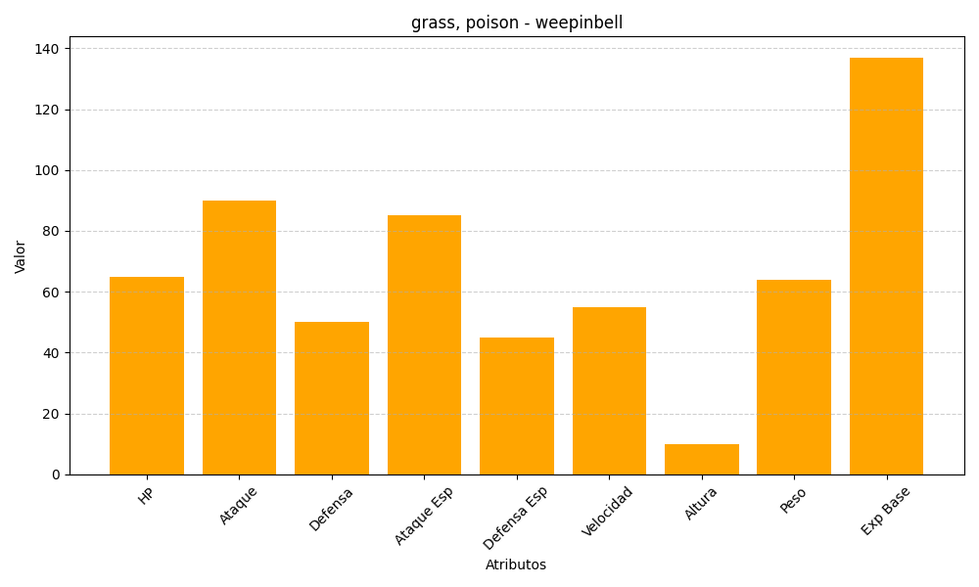
ID | Nombre | Tipo | HP | Ataque | Defensa | Ataque Especial | Defensa Especial | Velocidad | Altura | Peso | Experiencia Base
70 | weepinbell | grass, poison | 65 | 90 | 50 | 85 | 45 | 55 | 10 | 64 | 137

